INSTRUÇÃO
📌 ABAS DO ARQUIVO
 | GERAL e CC: | Tabela dinâmica contendo histórico do realizado da área, com abertura de todas as Contas Contábeis de Operação.
 | ORÇAMENTO 2026: | Dados históricos de 2018 a 2025 e local onde a área deve preencher sua proposta de orçamento para 2026.
 | DETALHAMENTO e DEMAIS ABAS: | Abas específicas para detalhamento de contas.

. PREENCHIMENTO BASE ADM E BACKUP

 | Na aba ORÇAMENTO 2026: Selecione a Conta Contábil e Centro de Custos
 | → Tomando como base seu realizado de 2025:
 | → Preencha sua necessidade de orçamento na linha destacado na cor amarelo (conforme exemplo 1 abaixo)
 | → Na coluna OBS E PREMISSAS, será apontado em qual aba deverá ser preenchido o detalhamento do orçamento solicitado.
 | ⚠️ Após preencher a aba ORÇAMENTO 2026, você deverá compor esse orçamento de todas as contas na aba DETALHAMENTO ou na aba específica solicitada ("Detalhar na aba XXXX") *** Os valores preenchidos nas abas de detalhamento devem ser os mesmos que constam na aba "ORÇAMENTO 2026"
. EXEMPLOS

PREENCHER PREMISSA DA AREA
HISTÓRICO DA CONTA + CC DEFINIDO
ORÇAMENTO PROPOSTO PLANEFI
Exemplo 01: Aba Orçamento 2026:

PREENCHER PREMISSA DA AREA
HISTÓRICO DA CONTA + CC DEFINIDO
ORÇAMENTO PROPOSTO PLANEFI
Exemplo 02: Aba Detalhamento:
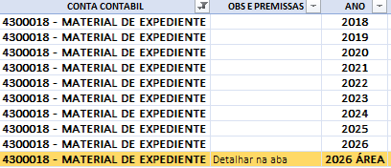
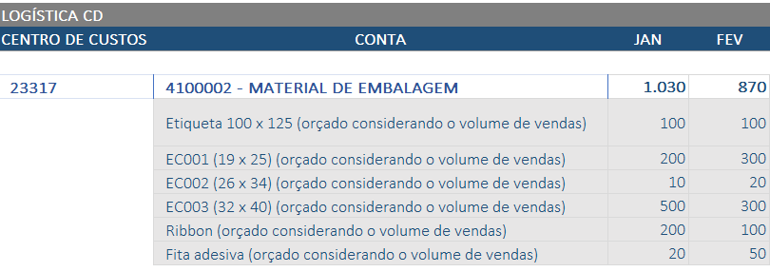

📌 OBSERVAÇÕES IMPORTANTES

 | CCs | A área é responsável por distribuir o orçamento entre os centros de custo. A análise é feita por área.
 | Plano de contas | O plano de contas foi disponibilizado pelo time da Contabilidade com diversos exemplos para a alocação correta de recurso. Ainda assim, caso permaneça alguma dúvida, entrar em contato com Tatiana Brandl ou Luana Luiza Goes Augusto.

📞 QUALQUER DÚVIDA SOBRE O PREENCHIMENTO, ACIONAR O PLANEJAMENTO FINANCEIRO

 | Eduardo Cavalli
 | Tatiane Petri
 | Camila Coradassi

